Пластик. автокрепеж. Иномарки
Крепдеталь krepdetal.ru Автокрепёж для иномарок
Итого |  |  |  | 0 | 0.0
Артикул | Марка автомобиля | Примечание | Опт от 50 шт., руб | Кол-во, шт (кратно 50) | Сумма, руб | Коммент.
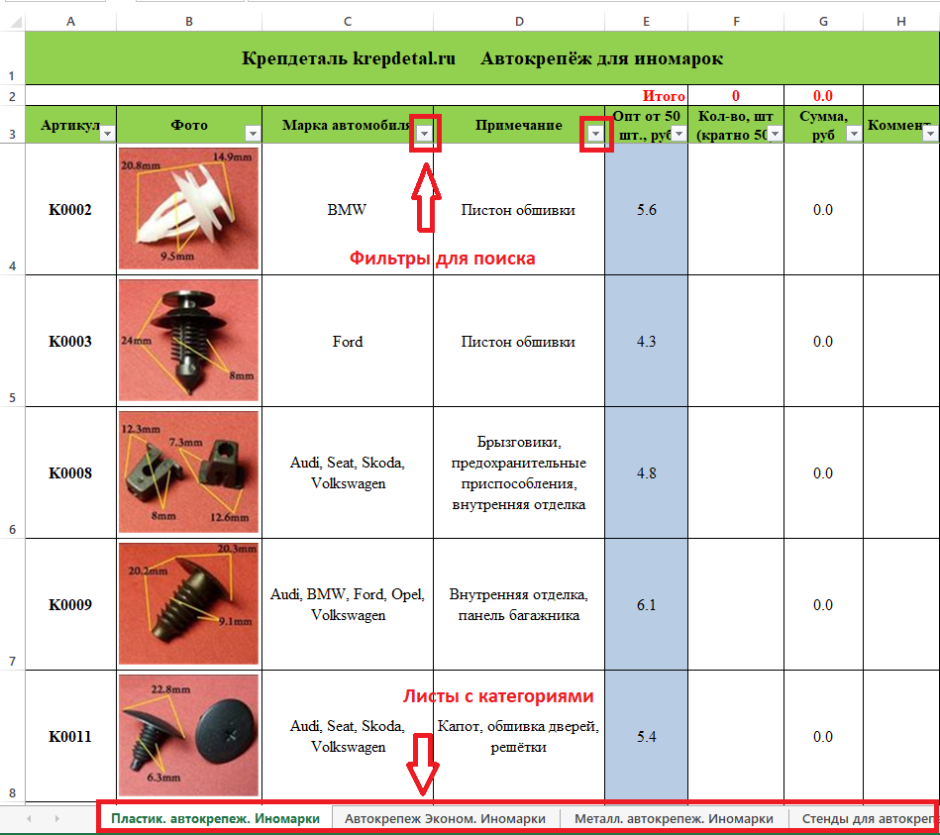
K0002 | BMW | Пистон обшивки | 7.7 |  | 0.0
K0003 | Ford | Пистон обшивки | 5.9 |  | 0.0
K0008 | Audi, Seat, Skoda, Volkswagen | Брызговики, предохранительные приспособления, внутренняя отделка | 6.1 |  | 0.0
K0009 | Audi, BMW, Ford, Opel, Volkswagen | Внутренняя отделка, панель багажника | 7.9 |  | 0.0
K0011 | Audi, Seat, Skoda, Volkswagen | Капот, обшивка дверей, решётки | 7.1 |  | 0.0
K0014 | BMW. 6,5mm | Подкрылок, бампера | 8.2 |  | 0.0
K0019 | Acura, Chevrolet, Daewoo, GM, Honda, Opel, Ssang Yong | Бампер, брызговики, пороги, молдинги | 8.2 |  | 0.0
K0030 | Универсальные | Внутренняя отделка | 8.5 |  | 0.0 | Цена снижена
K0031 | Audi, Seat, Skoda, Volkswagen | Облицовка, защита к.арок, брызговик (под саморез) | 6.4 |  | 0.0
K0035 | Acura, Audi, Honda, Seat, Skoda, Volkswagen | Внутренняя отделка, багажник | 6.6 |  | 0.0
K0036 | Audi, GM, Opel, Seat, Skoda, Volkswagen | Шумоизоляция капота | 5.1 |  | 0.0
K0044 | Audi, BMW, Ford, Seat, Skoda, Volkswagen | Отделка дверей, стоек салона; багажник | 6.1 |  | 0.0
K0047 | Daewoo, Opel | Внутренняя отделка, дверь - панель | 6.9 |  | 0.0
K0048 | Chevrolet, Chrysler, Daewoo, Ford, GM, Opel | Покрытие под корпусом, бампер, капот двигателя, воздухозаборник | 8.2 |  | 0.0
K0053 | Citroen, Peugeot | Молдинг | 6.1 |  | 0.0
K0055 | Citroen, Peugeot | Внутренняя отделка | 10.2 |  | 0.0
K0057 | Chrysler, Dodge, Ford, GM, Opel | Защита, брызговики, предохранительные приспособления, внутренняя отделка | 4.3 |  | 0.0
K0057-2 | Chrysler, Dodge, Ford, GM, Opel | Защита, брызговики, предохранительные приспособления, внутренняя отделка | 4.3 |  | 0.0
K0059 | GM, Opel | Внутренняя отделка - торпеда | 7.1 |  | 0.0
K0064 | Hyundai, Kia | Молдинг боковой наружный | 9.9 |  | 0.0
K0065 | Hyundai, Kia | Молдинг порога | 12.8 |  | 0.0
K0066 | GM | Багажник, кузов - уплотнитель | 7.4 |  | 0.0
K0067 | BMW, Ford | Внутренняя отделка | 6.4 |  | 0.0
K0074 | Lexus, Toyota; Универсальный. 10х10 | Под саморез | 5.4 |  | 0.0
K0077 | Chevrolet, Chrysler, Daewoo, Ford, GM, Opel | Внутренняя отделка, отделка стоек, дверей; центральная консоль | 7.9 |  | 0.0 | Цена снижена
K0081 | Hyundai, Kia | Багажник, молдинг | 9.2 |  | 0.0
K0085 | BMW | Кузов молдинг | 5.1 |  | 0.0
K0086 | Ford | Бампер | 6.9 |  | 0.0
K0087 | Chrysler, Jeep | Обшивка багажника, внутренняя отделка | 8.2 |  | 0.0
K0090 | Универсальные | Внутренняя отделка | 7.1 |  | 0.0
K0100 | Ford, GM. 5mm | Заклёпка пластиковая, универсальная | 5.9 |  | 0.0
K0101 | Ford | Заклёпка пластиковая, универсальная | 6.6 |  | 0.0
K0102 | Chrysler, Ford | Заклёпка пластиковая, универсальная | 8.7 |  | 0.0
K0103 | GM | Заклёпка пластиковая, универсальная | 12 |  | 0.0
K0104 | Chevrolet, Chrysler, Daewoo, Ford, GM, Opel | Защита к.арок, брызговики, предохранительные приспособления, дверь – уплотнитель | 6.1 |  | 0.0
K0105 | BMW, Mercedes, Peugeot | Отделка, брызговики, радиатор - облицовка | 6.1 |  | 0.0
K0106 | Универсальные | Защита к.арок, брызговики | 6.9 |  | 0.0
K0107 | Chevrolet, GM, Opel | Бампер, подкрылок | 8.7 |  | 0.0
K0108 | Ford, GM. 8mm | Бампер, подкрылок | 8.9 |  | 0.0
K0109 | Chevrolet, GM | Бампер, подкрылок | 8.2 |  | 0.0
K0110 | Chevrolet, GM | Бампер, защита, подкрылок, отделка | 10.2 |  | 0.0
K0111 | Chevrolet, GM. 4mm | Внутренняя отделка | 4.3 |  | 0.0
K0112 | Chrysler, GM. 6mm | Дверь - уплотнитель | 4.3 |  | 0.0
K0113 | Chrysler, Ford. 8mm | Дверь, внутренняя отделка, брызговики | 6.1 |  | 0.0 | Цена снижена
K0114 | Chevrolet, Chrysler, Daewoo, Ford, GM, Opel | Внутренняя отделка | 5.6 |  | 0.0
K0115 | GM | Радиатор, бампер, универсальная | 7.4 |  | 0.0
K0115-3 | GM | Радиатор, бампер, универсальная | 7.9 |  | 0.0
K0116 | Ford | Обшивка, универсальная | 6.1 |  | 0.0
K0117 | Ford | Внутренняя отделка, универсальная | 6.4 |  | 0.0
K0118 | Ford | Внутренняя отделка, потолок | 12.5 |  | 0.0
K0119 | Daewoo, GM. 13mm | Панель приборов, бампер | 11.5 |  | 0.0
K0120 | GM | Уплотнитель, радиатор, универсальная | 4.3 |  | 0.0
K0121 | Chevrolet, GM | Молдинг, отделка кузова | 17.1 |  | 0.0
K0122 | Daewoo, GM. 12mm | Панель приборов, бампер | 11.5 |  | 0.0
K0123 | Ford | Панель приборов, бампер | 6.1 |  | 0.0
K0125 | Infiniti, Nissan | Бампер, пороги, внутренняя отделка | 6.6 |  | 0.0
K0127 | BMW. 6,5mm | Заклёпка пластиковая | 8.4 |  | 0.0
K0129 | Audi, Seat, Skoda, Volkswagen | Внутренняя отделка | 8.9 |  | 0.0
K0130 | Infiniti, Lexus, Nissan, Toyota | Внутренняя отделка, радиатор, капот двигателя - уплотнитель | 4.3 |  | 0.0
K0131 | Chevrolet, Chrysler, Daewoo, Ford, GM, Opel | Отделка дверей | 7.4 |  | 0.0
K0132 | Isuzu, Lexus, Mazda, Toyota | Отделка дверей | 8.4 |  | 0.0
K0133 | Chevrolet, Chrysler, Daewoo, Ford, GM, Mitsubishi, Opel | Внутренняя отделка, панели | 7.9 |  | 0.0
K0135 | Daihatsu, Lexus, Subaru, Toyota | Внутренняя отделка | 7.1 |  | 0.0
K0136 | Chevrolet, Chrysler, Daewoo, Ford, GM, Opel | Внутренняя отделка | 8.4 |  | 0.0
K0137 | Chevrolet, Chrysler, Daewoo, Ford, GM, Opel | Бампер, подкрылок | 7.4 |  | 0.0
K0138 | GM, Infiniti, Lexus, Mazda, Mitsubishi, Nissan, Toyota | Бампер, подкрылок | 6.6 |  | 0.0
K0139 | Acura, Honda, Infiniti, Lexus, Mazda, Nissan | Бампер, подкрылок | 7.4 |  | 0.0
K0140 | Lexus, Toyota | Дверь - панель | 5.4 |  | 0.0
K0141 | Chevrolet, Chrysler, Daewoo, Ford, GM, Opel | Обшивка дверей | 4.8 |  | 0.0
K0142 | Lexus, Mazda, Toyota | Внутренняя отделка, панели | 6.4 |  | 0.0
K0143 | Acura, Honda | Внутренняя отделка, уплотнитель | 6.6 |  | 0.0
K0144 | Acura, Honda | Уплотнитель капота | 4.3 |  | 0.0
K0145 | Acura, Honda | Кузов - уплотнитель | 4.1 |  | 0.0 | Цена снижена
K0146 | Lexus, Mitsubishi, Subaru, Toyota | Внутренняя отделка, отделка дверей, дверь - панель | 4.8 |  | 0.0
K0147 | Acura, Honda | Внутренняя отделка | 7.1 |  | 0.0
K0148 | Acura, Honda | Радиатор | 13.8 |  | 0.0
K0149 | Infiniti, Mazda, Nissan | Уплотнитель | 5.6 |  | 0.0
K0150 | Acura, Honda, Hyundai, Kia, Lexus, Mitsubishi, Toyota | Брызговики, подкрылок, бампер, крылья | 8.4 |  | 0.0
K0151 | Acura, Honda, Hyundai, Kia, Mitsubishi | Брызговики, подкрылок, бампер, крылья | 8.2 |  | 0.0
K0152 | Chevrolet, Chrysler, Daewoo, Ford, GM, Lexus, Mitsubishi, Opel, Toyota | Внутренняя отделка, кузов - решётка | 5.4 |  | 0.0
K0153 | Infiniti, Mitsubishi, Nissan | Внутренняя отделка | 5.6 |  | 0.0
K0154 | Infiniti, Nissan | Универсальная | 4.3 |  | 0.0
K0155 | Acura, Honda | Универсальная | 6.9 |  | 0.0
K0156 | Acura, Honda, Infiniti, Mitsubishi, Nissan | Внутренняя отделка, брызговики, подкрылок, бампер, крылья, кузов - решётки | 7.1 |  | 0.0
K0157 | Infiniti, Nissan, Subaru | Бампер | 10.5 |  | 0.0
K0158 | Acura, Honda | Бампер, подкрылок | 5.4 |  | 0.0
K0159 | Lexus, Suzuki, Toyota | Молдинг, внутренняя отделка | 6.4 |  | 0.0
K0160 | Lexus, Mazda, Toyota | Уплотнитель | 6.4 |  | 0.0
K0161 | Infiniti, Lexus, Mitsubishi, Nissan, Toyota | Капот - уплотнитель | 4.3 |  | 0.0
K0162 | Lexus, Toyota | Капот двигателя | 5.4 |  | 0.0
K0164 | Chrysler, Ford | Двери - уплотнитель, зеркала, фары, решётки | 4.3 |  | 0.0
K0165 | Acura, Honda | Кузов - решётки | 8.2 |  | 0.0
K0166 | Acura, Honda, Hyundai, Kia | Бампер | 10.2 |  | 0.0
K0168 | Lexus, Toyota | Уплотнитель | 4.3 |  | 0.0
K0169 | Ford | Внутренняя отделка | 8.4 |  | 0.0
K0170 | Chevrolet, Chrysler, Daewoo, Ford, GM, Opel | Кузов - уплотнитель | 4.3 |  | 0.0
K0171 | Acura, Honda, Infiniti, Isuzu, Kia, Nissan | Отделка дверей | 6.1 |  | 0.0 | Цена снижена
K0172 | Hyundai, Infiniti, Kia, Mazda, Nissan | Бампер | 12.8 |  | 0.0
K0173 | Audi, GM, Volkswagen | Задний габаритный фонарь | 4.6 |  | 0.0
K0174 | Chevrolet, Chrysler, Daewoo, Ford, GM, Opel | Внутренняя отделка - потолок | 5.4 |  | 0.0
K0175 | Ford | Брызговики, подкрылок, крылья | 4.8 |  | 0.0
K0176 | Chevrolet, Chrysler, Daewoo, Ford, GM, Opel | Внутренняя отделка - двери | 6.4 |  | 0.0
K0177 | Ford | Внутренняя отделка, дверь - панель | 6.4 |  | 0.0
K0178 | Chevrolet, Chrysler, Daewoo, Ford, GM, Opel | Задний габаритный фонарь | 5.1 |  | 0.0
K0180 | Chevrolet, Chrysler, Daewoo, Ford, GM, Opel | Внутренняя отделка, дверь - панель | 4.8 |  | 0.0
K0181 | GM, Infiniti, Isuzu, Nissan | Фиксатор | 6.4 |  | 0.0
K0182 | Chevrolet, Chrysler, Daewoo, Ford, GM, Opel | Внутренняя отделка | 5.6 |  | 0.0
K0183 | Acura, Chevrolet, Daewoo, GM, Honda, Mazda, Subaru | Фиксатор | 5.9 |  | 0.0
K0184 | Ford | Освещение, кузов - решётки | 5.9 |  | 0.0
K0185 | Chevrolet, Chrysler, Daewoo, Ford, GM, Opel | Отделка дверей | 4.3 |  | 0.0
K0186 | GM, Infiniti, Nissan | Брызговики, подкрылок, капот, решётки | 6.1 |  | 0.0
K0187 | Infiniti, Lexus, Nissan, Toyota | Внутренняя отделка | 7.6 |  | 0.0 | Цена снижена
K0187-2 | Infiniti, Lexus, Nissan, Toyota | Внутренняя отделка | 8.7 |  | 0.0
K0188 | Acura, Honda | Бампер | 8.9 |  | 0.0
K0189 | Ford | Внутренняя отделка | 7.4 |  | 0.0
K0190 | Chevrolet, Chrysler, Daewoo, Ford, GM, Opel | Внутренняя отделка, дверь - панель | 6.9 |  | 0.0
K0192 | Mitsubishi | Капот двигателя - уплотнитель | 6.4 |  | 0.0
K0194 | Audi, Seat, Skoda, Volkswagen | Кузов - молдинг | 4.8 |  | 0.0
K0195 | Mercedes, Volvo | Защита к.арок | 5.1 |  | 0.0
K0196 | Hyundai, Kia, Lexus, Mitsubishi, Toyota | Внутренняя отделка, капот, стойка кузова, универсальная | 8.9 |  | 0.0
K0197 | Европейские авто | Универсальная | 5.4 |  | 0.0
K0198 | Honda, Lexus, Toyota | Кузов - молдинг | 6.6 |  | 0.0
K0199 | BMW | Бампер, двери, универсальный | 6.4 |  | 0.0
K0200 | BMW | Бампер, двери, универсальный | 6.6 |  | 0.0
K0201 | Mazda | Брызговики, подкрылок, крылья | 6.9 |  | 0.0
K0202 | Infiniti, Nissan | Бампер | 6.9 |  | 0.0
K0203 | Lexus, Toyota | Кузов - решётки | 13 |  | 0.0
K0204 | Hyundai, Kia, Mitsubishi | Уплотнитель капота | 4.1 |  | 0.0 | Цена снижена
K0205 | Ford, GM | Отделка панелей, шумоизоляция капота | 6.6 |  | 0.0
K0206 | Mercedes | Уплотнитель | 5.4 |  | 0.0
K0208 | Chevrolet, Chrysler, Daewoo, Ford, GM, Opel | Универсальная | 10.5 |  | 0.0
K0209 | Infiniti, Nissan, Renault, Toyota | Бампер | 6.9 |  | 0.0
K0210 | GM | Крыша, рейлинги | 5.6 |  | 0.0
K0211 | Hyundai, Kia, Mitsubishi | Внутренняя отделка, молдинги | 7.4 |  | 0.0
K0212 | Chevrolet, Daewoo, GM, Lexus, Suzuki, Toyota | Внутренняя отделка, дверь, универсальная | 5.4 |  | 0.0 | Цена снижена
K0213 | GM, Lexus, Mitsubishi, Toyota | Внутренняя отделка | 5.6 |  | 0.0
K0214 | Lexus, Toyota | Дверь - панель | 6.6 |  | 0.0
K0215 | Chrysler, Hyundai, Kia, Mitsubishi, Toyota | Внутренняя отделка, брызговики, подкрылок, бампер | 5.6 |  | 0.0
K0216 | Chevrolet, Chrysler, Daewoo, Ford, GM, Opel | Внутренняя отделка | 8.9 |  | 0.0
K0217 | Audi, GM, Volkswagen | Решётки | 4.3 |  | 0.0
K0218 | AMC, Chrysler, Daewoo, Dodge, Ford, GM, Opel | Защита, брызговики, предохранительные приспособления, внутренняя отделка | 4.3 |  | 0.0
K0219 | Chevrolet, Chrysler, Daewoo, Ford, GM, Opel | Двери - уплотнитель | 4.3 |  | 0.0
K0220 | Chevrolet, Chrysler, Daewoo, Ford, GM, Opel | Двери | 10.2 |  | 0.0
K0221 | Ford | Внутренняя отделка - сиденья | 7.4 |  | 0.0
K0222 | Chevrolet, Chrysler, Daewoo, Ford, GM, Opel | Отделка дверей | 7.1 |  | 0.0
K0224 | Chevrolet, Chrysler, Daewoo, Ford, GM, Opel, Renault | Отделка | 4.3 |  | 0.0
K0225 | Chevrolet, Chrysler, Daewoo, Ford, GM, Opel | Дверь (металлическая часть) | 7.4 |  | 0.0
K0226 | Audi, Renault, Seat, Skoda, Volkswagen | Внутренняя отделка, панели | 6.1 |  | 0.0
K0227 | Daewoo, GM, Opel | Фиксатор | 5.4 |  | 0.0 | Цена снижена
K0228 | Chevrolet, Chrysler, Daewoo, Ford, GM, Opel | Уплотнитель капота | 8.4 |  | 0.0
K0229 | Acura, Honda, Lexus, Toyota | Под саморез | 5.4 |  | 0.0
K0230 | Acura, Honda | Кузов - уплотнитель | 4.6 |  | 0.0
K0231 | Infiniti, Mazda, Nissan, Toyota | Уплотнитель, обшивка капота, багажника | 4.3 |  | 0.0
K0232 | Infiniti, Lexus, Mazda, Nissan, Toyota | Уплотнитель, обшивка капота, багажника | 4.4 |  | 0.0 | Цена снижена
K0233 | Европейские авто | Универсальная | 7.9 |  | 0.0
K0234 | Европейские авто | Универсальная, отделка салона | 6.9 |  | 0.0
K0235 | Chrysler, Daewoo, Ford, GM, Opel | Внутренняя отделка, панели | 7.4 |  | 0.0
K0236 | Daewoo, GM, Opel | Внутренняя отделка, багажник | 4.3 |  | 0.0
K0237 | Chevrolet, Chrysler, Daewoo, Ford, GM, Opel | Внутренняя отделка, двери, стойки | 5.6 |  | 0.0
K0238 | Honda, Lexus, Mazda, Toyota | Отделка дверей, стоек | 6.6 |  | 0.0
K0239 | AMC, Chrysler, Daewoo, Dodge, Ford, GM, Opel, Suzuki | Белая. Аналог 0218. Отделка потолка, салона | 5.4 |  | 0.0
K0240 | Hyundai, Kia, Lexus, Toyota | Внутренняя отделка | 5.4 |  | 0.0 | Цена снижена
K0241 | Acura, Honda, Lexus, Toyota | Уплотнитель, обшивка капота, багажника | 5.6 |  | 0.0
K0242 | Chevrolet, Chrysler, Daewoo, Ford, GM, Opel | Бампер, подкрылок, универсальная | 5.4 |  | 0.0
K0243 | Acura, Honda, Hyundai, Kia | Бампер, капот, подкрылок | 5.4 |  | 0.0
K0244 | Chevrolet, Chrysler, Daewoo, Ford, GM, Opel | Универсальная, отделка салона, багажника | 5.1 |  | 0.0
K0245 | Acura, Honda | Отделка салона, обшивки, уплотнители | 4.6 |  | 0.0
K0246 | Chevrolet, Chrysler, Daewoo, Ford, GM, Opel | Внутренняя отделка, стойки | 7.4 |  | 0.0
K0247 | Chevrolet, GM | Внутренняя отделка, стойки, багажник | 8.7 |  | 0.0
K0248 | Chevrolet, GM | Внутренняя отделка, стойки | 7.7 |  | 0.0
K0249 | Chrysler, Daewoo, GM, Jeep, Opel | Отделка багажника, капота | 8.9 |  | 0.0
K0250 | Ford, Hyundai, Kia, Mazda | Уплотнитель, обшивка капота, багажника | 4.3 |  | 0.0
K0251 | Ford, Mazda, Toyota | Внутренняя отделка, отделка стоек | 4.3 |  | 0.0
K0252 | Chrysler | Внутренняя отделка, уплотнители | 4.3 |  | 0.0
K0253 | Ford | Бампер, подкрылки, защита, универсальная | 7.1 |  | 0.0
K0254 | GM, Opel | Внутренняя отделка, стойки, двери | 7.7 |  | 0.0
K0255 | Lexus, Toyota | Отделка багажника, капота | 5.6 |  | 0.0
K0256 | Chevrolet, Daewoo, GM, Lexus, Suzuki, Toyota | Отделка дверей, стоек салона | 7.1 |  | 0.0
K0257 | Acura, Honda | Внутренняя отделка, стойки, двери | 5.6 |  | 0.0
K0258 | Acura, Honda | Внутренняя отделка, уплотнители, шумоизоляция | 4.3 |  | 0.0
K0259 | Honda, Hyundai, Kia, Mitsubishi, Toyota | Универсальная | 6.1 |  | 0.0 | Цена снижена
K0261 | Mazda | Бампер, защита, отделка капота | 7.1 |  | 0.0
K0262 | Ford, GM | Внутренняя отделка | 6.4 |  | 0.0
K0263 | GM, Chrysler, Jeep | Бампер, защита, подкрылок, отделка | 5.6 |  | 0.0
K0264 | Lexus, Toyota | Бампер, защита, подкрылок, отделка | 8.2 |  | 0.0
K0265 | Chevrolet, Chrysler, Daewoo, Ford, GM, Opel | Обшивка дверей, стоек салона | 7.4 |  | 0.0
K0266 | Lexus, Toyota | Внутренняя отделка, уплотнители, шумоизоляции | 6.1 |  | 0.0
...

